入力例
【 製造事業者名(フリガナ) 】
事業者名(フリガナ)を入力してください
・全角カタカナで入力
・法人格は省略
【 エラー表示欄 】
入力内容に不備があった場合表示されます
表示された場合は内容に従い修正してください
【 製造事業者名 】
事業者名を入力してください
・40字以内
・法人格は省略せずに入力
セルが着色された場合、情報が誤って入力されている可能性があります
凡例の内容に従い、入力内容を確認し、修正してください
凡例：
未入力箇所
型番が重複
生産性指標の年平均向上率が1%未満
印刷機械 |  |  |  |  |  |  |  |  | エラー表示欄
製造事業者名 |  | ○○○株式会社 |  | 製造事業者名 (フリガナ) ※法人格は不要です | マルマルマル |  |  |  | 未入力： | 未入力項目があります。 ご確認のうえ未入力の項目に入力してください。
【製品型番登録申請についてのお願い】 ・製品型番登録要領をよくご確認いただいたうえで、製品型番登録申請を行ってください。 ・エラー表示欄の各項目でエラー表示がないことをご確認のうえ、本リストを提出してください。 ・製品名、型番、および能力値については、カタログ(仕様書等)の記載と一致していることを確認してください。 ・本ファイル内「基準値」シートを参照いただき、基準値を満たす型番の入力をお願いいたします。 ※基準値を満たしていない場合は行が赤く表示されます。 |  |  |  |  | 申請年月日 | yyyy/mm/dd |  |  | 重複： | 型番が重複しています。 ご確認のうえ、型番が重複しないよう修正してください。
【 申請年月日 】
SIIへメール申請を行った日付を入力してください
 |  |  |  |  | 申請製品数 | 8 |  |  | 生産性指標の 年平均向上率： | 年平均向上率が1％未満です。 向上率が1%未満のものは申請できませんのでご確認ください。
【注意】
生産性向上要件証明書の発行実績がない製品については、製品型番リストに記載されている内容が確認できる証憑書類を併せてご提出ください。
項番 | 1 | 2 | 3 | 4 | 5 | 6 | 7 | 8 | 9 | 10 | 11 | 12 | 13 | 14 | 15 | 16 | 17 | 18 | 19 | 20 | 21 | 22 | 23 | 24 | 25 | 26 | 27 | 28 |  | 29 | 30 | 31 | 32 | 33 | 34
SII HP 公表項目 | 公表 | 公表 | 公表 | 非公表 | 公表 | 公表 | 公表 | 非公表 | 非公表 | 非公表 | 非公表 | 非公表 | 非公表 | 非公表 | 非公表 | 非公表 | 非公表 | 非公表 | 非公表 | 非公表 | 非公表 | 非公表 | 非公表 | 非公表 |  | 非公表 |  |  |  |  |  | 非公表 | 非公表 | 非公表 | 非公表
入力要否 | 自動表示 | 必須 | 自動表示 | 自動表示 | 必須 | 必須 | 必須 | 必須 | 必須(条件有) | 必須(条件有) | 必須(条件有) | 必須 | 必須 | 必須 | 必須 | 必須 | 自動表示 | 必須 | 必須 | 自動表示 | 必須 | 自動表示 | 自動表示 | 必須 |  | 必須 | 必須 | 自動表示 |  | 必須 | 自動表示 | 必須(条件有) | 任意 | 必須(条件有) | 任意
No. | 設備区分 | 種別 | 製造事業者名 | 製造事業者名 (フリガナ) | 性能区分 (カテゴリー番号) | 製品名 | 型番 | 必須仕様有無 | 印刷対象サイズ | 印刷版詳細区分 | UV乾燥機能の有無 | 生産性 |  | 一代前モデル生産性指標 |  | 登録製品型番生産性指標 |  | 一代前モデル 販売開始年 | 登録製品型番 販売開始年 | 生産性指標の 年平均向上率 (％) | 生産性向上要件 証明書発行実績 | 能力値① 印刷速度 | 能力値② 最大寸法 | 能力値① 印刷速度 |  | 能力値② 最大寸法(幅×奥行もしくはロール紙幅) |  |  |  |  |  | 必須仕様内容 | 希望小売価格 (千円) | ワイルドカードの内訳一覧 | 備考
 |  |  |  |  |  |  |  |  |  |  |  |  |  |  |  |  |  |  |  |  |  |  |  |  |  | 寸法種類 | 幅もしくはロール紙幅 |  | × | 奥行
 |  |  |  |  |  |  |  |  |  |  |  | 指標 | 詳細 | 数値 ※小数点第三位まで 入力 | 単位 | 数値 ※小数点第三位まで 入力 | 単位 |  |  |  |  |  |  | 数値 ※整数で 入力 | 単位 |  | 数値 ※整数で 入力 | 単位 |  | 数値 ※整数で 入力 | 単位
(例) | 印刷機械 | 印刷機(有版) | ○○○株式会社 | マルマルマル | 20 | オフセット印刷機 | aaaa-bbbb■ | あり | 菊全 |  | あり | 生産効率 | 印刷速度 | 10000 | 枚/h | 15000 | 枚/h | 2010 | 2018 | 6.2 | あり | 15000枚/h | (最大印刷寸法)1000mm×1000mm | 15000 | 枚/h | (最大印刷寸法) | 1000 | mm | × | 1000 | mm | ▲▲仕様 | 820 | -GK(○○タイプ)
1 | 印刷機械 | 印刷機(有版) | ○○○株式会社 | マルマルマル | 5 | オフセット印刷機 | aaaaa | なし |  |  |  |  | 印刷速度 | 10000 | 枚/h | 15000 | 枚/h | 2010 | 2018 | 6.2 | あり | 15000枚/h | (最大印刷寸法)1000mm×1000mm | 15000 | 枚/h | (最大印刷寸法) | 1000 | mm | × | 1000 | mm |  | 950
2 | 印刷機械 | 印刷機(有版) | ○○○株式会社 | マルマルマル | 20 | オフセット印刷機 | bbbb | なし |  |  |  | 生産効率 | 印刷速度 | 10000 | 枚/h | 15000 | 枚/h | 2010 | 2018 | 6.2 | あり | 15000枚/h | (最大印刷寸法)1000mm×1000mm | 15000 | 枚/h | (最大印刷寸法) | 1000 | mm | × | 1000 | mm |  | 800
3 | 印刷機械 | 印刷機(有版) | ○○○株式会社 | マルマルマル | 22 | オフセット印刷機 | cccc | なし | A全 |  |  | 生産効率 | 印刷速度 | 12000 | 枚/h | 12800 | 枚/h | 2010 | 2017 | 0.9 | なし | 13000枚/h | (最大印刷寸法)1000mm×1000mm | 13000 | 枚/h | (最大印刷寸法) | 1000 | mm | × | 1000 | mm |  | 900
4 | 印刷機械 | 印刷機(有版) | ○○○株式会社 | マルマルマル | 25 | 凸版印刷機 | AAA-1 | なし |  |  | あり | 生産効率 | 準備時間 | 30 | min | 15 | min | 2010 | 2018 | 6.2 | あり | 15000枚/h | (最大印刷寸法)1000mm×1000mm | 15000 | 枚/h | (最大印刷寸法) | 1000 | mm | × | 1000 | mm |  | 804
5 | 印刷機械 | 印刷機(有版) | ○○○株式会社 | マルマルマル | 40 | 凸版印刷機 | AAA-1 | なし |  | フレキソ |  | 生産効率 | 最高生産速度 | 240 | m/min | 320 | m/min | 2013 | 2020 | 4.7 | なし | 320m/min | (最大紙幅)780mmロール紙 | 320 | m/min | (最大紙幅) | 780 | mmロール紙 |  |  |  |  | 700
6 | 印刷機械 | 印刷機(有版) | ○○○株式会社 | マルマルマル | 49 | 凸版印刷機 | aaa-bbbb | なし |  | 凸版 |  | 生産効率 | 最高生産速度 | 200 | shot/m |  | shot/m | 2013 | 2020 | 14.2 | なし | 220ショット数/min | (最大印刷寸法)1000mm×1000mm | 220 | ショット数/min | (最大印刷寸法) | 1000 | mm | × | 1000 | mm |  | 430
7 | 印刷機械 | デジタル枚葉印刷機 | ○○○株式会社 | マルマルマル | 76 | KMTシリーズ | abc■ | あり |  |  |  | エネルギー効率 | 消費電力量 | 60.234 | kWh | 58.234 | kWh | 2015 | 2017 | 1.6 | なし | 18000枚/h | (最大紙寸法)210mm×300mm | 18000 | 枚/h | (最大紙寸法) | 210 | mm | × | 300 | mm | ○○ | 620 | -GK(○○タイプ)
【 ㉕備考 】
㉕備考を入力してください
必要に応じて40文字以内で入力
※任意項目です
8 | 印刷機械 | 連帳デジタル印刷機 | ○○○株式会社 | マルマルマル | 85 | KMT-2シリーズ | DEF■ | あり |  |  |  | エネルギー効率 | 消費電力量 |  | kWh | 46.25 | kWh | 1900 | 2020 |  | なし | 60ショット数/min | (最大紙幅)395mmロール紙 | 60 | ショット数/min | (最大紙幅) | 395 | mmロール紙 |  |  |  | ▲▲仕様 | 770 | -GK(○○タイプ)
9
【 ①種別 】
①種別を選択してください
プルダウンで選択
【 登録製品型番生産性指標
⑬数値 】
⑬登録製品型番生産性指標の数値を入力してください
小数点第三位まで入力
※生産性指標の単位は自動表示
【 ㉒必須仕様内容 】
㉒(必須仕様有無がありの場合)
必須仕様内容を入力してください
40字以内で入力
※見積書で表記する際の仕様名を入力してください
【 ㉓希望小売価格(千円) 】
㉓希望小売価格(千円)を入力してください
単位に注意して入力
※任意項目です
10
【 ②性能区分(カテゴリー番号) ③製品名 ④型番 】
②性能区分(カテゴリー番号)を選択してください
「＜参考＞カテゴリー一覧」を参照してプルダウンで選択
③製品名を入力してください
カタログ(仕様書等)に記載の製品名を入力
④型番を入力してください
カタログ(仕様書等)に記載の型番を入力
ワイルドカード「■」を用いる場合、
ワイルドカードの内訳一覧に、枝番の情報を入力
【 ⑤必須仕様有無 】
⑤必須仕様の有無を選択してください
プルダウンで選択
◆必須仕様有無について◆
該当の型番で複数の仕様があり、一部の仕様のみ基準を満たす場合、「あり」を選択してください
→ 「あり」を選択した場合は、必須仕様内容に基準を満たす仕様の詳細を入力してください
※標準仕様のみで基準を満たす場合や、すべての仕様で基準を満たす場合には、「なし」を選択してください
【 生産性指標 ⑨指標 ⑩詳細 】
⑨生産性指標を選択してください
プルダウンで選択
⑩生産性指標の詳細を入力してください
詳細を入力
【 一代前モデル生産性指標 ⑪数値 ⑫単位 】
一代前モデル生産性指標の
⑪数値を入力してください
小数点第三位まで入力
一代前モデルがない場合は、「空白」のままにしてください。
「エラー表示欄」の「未入力」の警告は出ます。
意図的に未入力とした箇所以外にモレがないことをご確認ください。
⑫単位を入力してください
生産性指標の単位を入力
一代前モデルがない場合も、単位を入力してください。
【 ⑯生産性向上要件証明書発行実績 】
⑯生産性向上要件証明書発行実績を選択してください
プルダウンで選択
【 印刷速度 ⑰数値 ⑱単位 】
⑰数値を入力してください
⑱単位を選択してください
プルダウンで選択
【 最大寸法 ⑲寸法種類
⑳幅もしくはロール紙幅 / 数値
㉑奥行 / 数値 】
⑲寸法種類を選択してください
プルダウンで選択
⑳幅もしくはロール紙幅の数値を入力してください
㉑奥行の数値を入力してください
11
12
13
◆製品型番リスト 入力ルール◆
・製品名、型番、数値はカタログ(仕様書等)の記載と一致させること
・数値の入力欄においては、単位記号は入れないこと
・半角/全角入力について
英数字、記号(/スラッシュ、-ハイフン等) → 半角
漢字、片仮名、平仮名 → 全角
・生産性指標の年平均向上率が1％以上であること
14
15
【 ㉔ワイルドカードの内訳一覧 】
㉔(ワイルドカードを用いた場合)ワイルドカードの内訳一覧を入力してください
カタログ(仕様書等)に記載の型番を入力、入力方法は以下を参照
◆ワイルドカードの内訳一覧 入力方法について◆
型番に「■」を入力した場合、該当する枝番、枝番の意味する仕様・内容等を「ワイルドカードの内訳一覧」にカンマ区切りで入力してください ■に含まれる可能性のある枝番をすべて入力してください。
ただし、能力や性能値が異なる場合は別の型番として入力してください
入力例) カタログ記載型番 ：XYZ-123FL
XYZ-123GK
性能値・能力値が確定する代表型番部分 ：XYZ-123
性能値・能力値に影響のない枝番部分 ：-FL(●●仕様)
-GK(○○タイプ)
⇒ リストに入力する型番 ：XYZ-123■
⇒ 内訳一覧に入力する枝番 ：-FL(●●仕様),-GK(○○タイプ)
※ 枝番が2文字以上あっても、黒四角は1文字
※ 枝番と枝番の示す仕様はカンマ区切り入力する
16
【 ⑥印刷対象サイズ ⑦印刷版詳細区分 ⑧UV乾燥機能の有無 】
⑥印刷対象サイズを選択してください
プルダウンで選択
※性能区分(カテゴリー番号)が20～22の場合、選択が必須です。
⑦印刷版詳細区分を選択してください
プルダウンで選択
※性能区分(カテゴリー番号)が40～49の場合は、選択が必須です。
⑧UV乾燥機能の有無を選択してください
プルダウンで選択
◆UV乾燥機能の有無の入力要否について◆
以下いずれかに当てはまる場合、選択が必須です。
・性能区分(カテゴリー番号)が3～14
・性能区分(カテゴリー番号)が20～22で、印刷対象サイズが菊全
・性能区分(カテゴリー番号)が23～25
・性能区分(カテゴリー番号)が40～49で、 印刷版詳細区分が凸版
17
【 ⑭一代前モデル販売開始年 ⑮登録製品型番販売開始年 】
⑭一代前モデル販売開始年を入力してください
西暦で入力
一代前モデルがない場合は、「1900」と入力してください。
⑮登録製品型番販売開始年を入力してください
西暦をプルダウンで選択
18
19
20
21
◆型番の重複について◆
登録型番が重複している場合は、セルがオレンジ色に着色される。
→ 一意の型番であることを確認のうえ、入力すること
22
23
24
25
26
27
28
29
30
31
32
33
34
35
36
37
38
39
40

新規登録用
凡例：
未入力箇所
型番が重複
生産性指標の年平均向上率が1%未満
印刷機械 |  |  |  |  |  |  |  |  | エラー表示欄
製造事業者名 |  |  |  | 製造事業者名 (フリガナ) ※法人格は不要です |  |  |  |  | 未入力： | 未入力項目があります。 ご確認のうえ未入力の項目に入力してください。
【製品型番登録申請についてのお願い】 ・製品型番登録要領をよくご確認いただいたうえで、製品型番登録申請を行ってください。 ・エラー表示欄の各項目でエラー表示がないことをご確認のうえ、本リストを提出してください。 ・製品名、型番、および能力値については、カタログ(仕様書等)の記載と一致していることを確認してください。 ・本ファイル内「基準値」シートを参照いただき、基準値を満たす型番の入力をお願いいたします。 ※基準値を満たしていない場合は行が赤く表示されます。 |  |  |  |  | 申請年月日 |  |  |  | 重複： | 型番が重複しています。 ご確認のうえ、型番が重複しないよう修正してください。
 |  |  |  |  | 申請製品数 | 0 |  |  | 生産性指標の 年平均向上率： | 年平均向上率が1％未満です。向上率が1%未満のものは申請できませんのでご確認ください。
【注意】
生産性向上要件証明書の発行実績がない製品については、製品型番リストに記載されている内容が確認できる証憑書類を併せてご提出ください。
項番 | 1 | 2 | 3 | 4 | 5 | 6 | 7 | 8 | 9 | 10 | 11 | 12 | 13 | 14 | 15 | 16 | 17 | 18 | 19 | 20 | 21 | 22 | 23 | 24 | 25 | 26 | 27 | 28 |  | 29 | 30 | 31 | 32 | 33 | 34
SII HP 公表項目 | 公表 | 公表 | 公表 | 非公表 | 公表 | 公表 | 公表 | 非公表 | 非公表 | 非公表 | 非公表 | 非公表 | 非公表 | 非公表 | 非公表 | 非公表 | 非公表 | 非公表 | 非公表 | 非公表 | 非公表 | 非公表 | 非公表 | 非公表 |  | 非公表 |  |  |  |  |  | 非公表 | 非公表 | 非公表 | 非公表
入力要否 | 自動表示 | 必須 | 自動表示 | 自動表示 | 必須 | 必須 | 必須 | 必須 | 必須(条件有) | 必須(条件有) | 必須(条件有) | 必須 | 必須 | 必須 | 必須 | 必須 | 自動表示 | 必須 | 必須 | 自動表示 | 必須 | 自動表示 | 自動表示 | 必須 |  | 必須 | 必須 | 自動表示 |  | 必須 | 自動表示 | 必須(条件有) | 任意 | 必須(条件有) | 任意
No. | 設備区分 | 種別 | 製造事業者名 | 製造事業者名 (フリガナ) | 性能区分 (カテゴリー番号) | 製品名 | 型番 | 必須仕様有無 | 印刷対象サイズ | 印刷版詳細区分 | UV乾燥機能の有無 | 生産性 |  | 一代前モデル生産性指標 |  | 登録製品型番生産性指標 |  | 一代前モデル 販売開始年 | 登録製品型番 販売開始年 | 生産性指標の 年平均向上率 (％) | 生産性向上要件 証明書発行実績 | 能力値① 印刷速度 | 能力値② 最大寸法 | 能力値① 印刷速度 |  | 能力値② 最大寸法(幅×奥行もしくはロール紙幅) |  |  |  |  |  | 必須仕様内容 | 希望小売価格 (千円) | ワイルドカードの内訳一覧 | 備考
 |  |  |  |  |  |  |  |  |  |  |  |  |  |  |  |  |  |  |  |  |  |  |  |  |  | 寸法種類 | 幅もしくはロール紙幅 |  | × | 奥行
 |  |  |  |  |  |  |  |  |  |  |  | 指標 | 詳細 | 数値 ※小数点第三位まで 入力 | 単位 | 数値 ※小数点第三位まで 入力 | 単位 |  |  |  |  |  |  | 数値 ※整数で 入力 | 単位 |  | 数値 ※整数で 入力 | 単位 |  | 数値 ※整数で 入力 | 単位
(例) | 印刷機械 | 印刷機(有版) | ○○○株式会社 | マルマルマル | 20 | オフセット印刷機 | aaaa-bbbb■ | あり | 菊全 |  | あり | 生産効率 | 印刷速度 | 10000 | 枚/h | 15000 | 枚/h | 2010 | 2018 | 6.2 | あり | 15000枚/h | (最大印刷寸法)1000mm×1000mm | 15000 | 枚/h | (最大印刷寸法) | 1000 | mm | × | 1000 | mm | ▲▲仕様 | 820 | -GK(○○タイプ)
1
2
3
4
5
6
7
8
9
10
11
12
13
14
15
16
17
18
19
20
21
22
23
24
25
26
27
28
29
30
31
32
33
34
35
36
37
38
39
40
41
42
43
44
45
46
47
48
49
50
51
52
53
54
55
56
57
58
59
60
61
62
63
64
65
66
67
68
69
70
71
72
73
74
75
76
77
78
79
80
81
82
83
84
85
86
87
88
89
90
91
92
93
94
95
96
97
98
99
100
101
102
103
104
105
106
107
108
109
110
111
112
113
114
115
116
117
118
119
120
121
122
123
124
125
126
127
128
129
130
131
132
133
134
135
136
137
138
139
140
141
142
143
144
145
146
147
148
149
150
151
152
153
154
155
156
157
158
159
160
161
162
163
164
165
166
167
168
169
170
171
172
173
174
175
176
177
178
179
180
181
182
183
184
185
186
187
188
189
190
191
192
193
194
195
196
197
198
199
200
201
202
203
204
205
206
207
208
209
210
...

基準値
印刷機械／基準値

生産設備における補助対象設備の基準は、下表の通りとする。
2012年以降に販売が開始されたモデルであること。
(最新モデルである必要はないが、中古品は対象外である。)
生産性の向上に資するものの指標(エネルギー効率、生産効率※)が同一の製造事業者における一代前モデルと比較して年平均1%以上向上している設備であること。

＜年平均1％以上について＞
（例） | 登録製品型番販売開始年：2018年、同一製造事業者内の一代前モデル販売開始年：2015年の場合、生産性の向上に資するものの
 | 指標は3(2018－2015)％以上(年平均1％以上のため)向上している必要がある。

※指標として「生産効率」を選択する場合は、同一生産量を製造した際にエネルギー使用量が削減されていること。

＜参考＞カテゴリー一覧
印刷機械／カテゴリー 一覧 (８５カテゴリー)
1/2 | 2/2

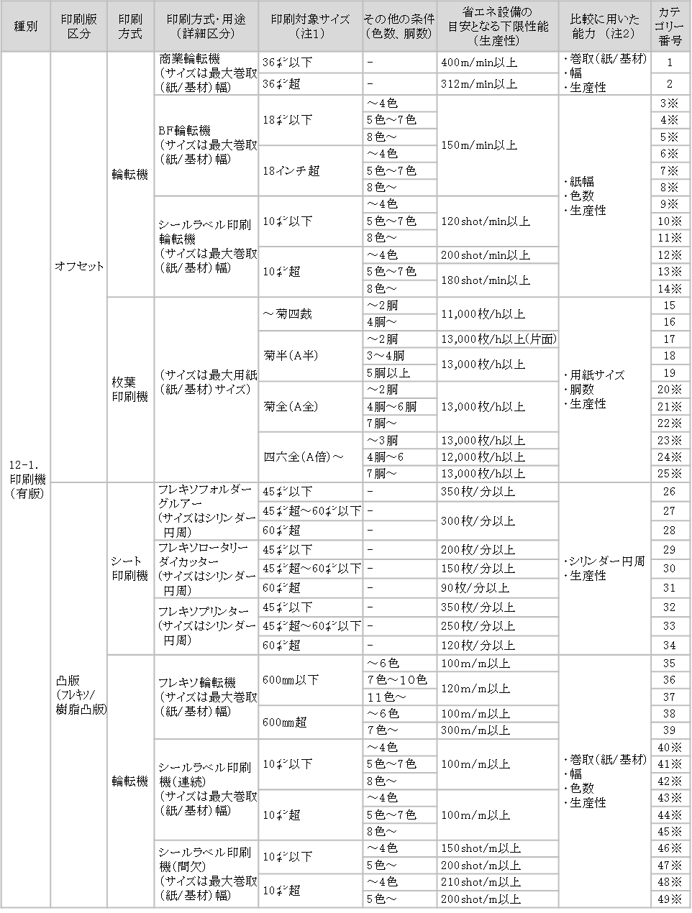
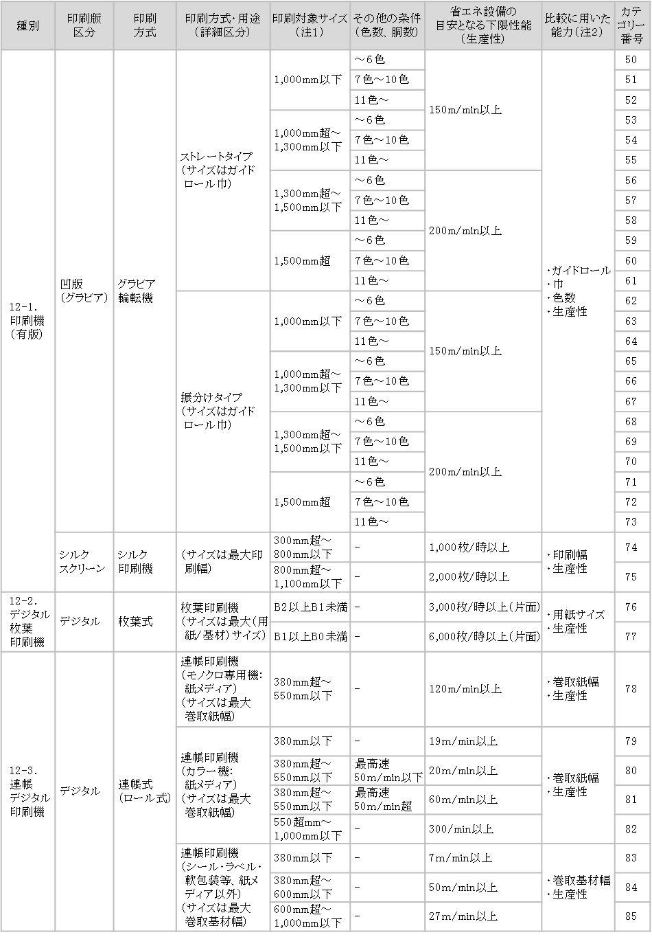

※カテゴリー３～１４、２０～２５（菊全以上）、４０～４９（フレキソを除く）は、UV乾燥機能を有するものに限る。
（注１） 印刷サイズ、ガイドロールサイズ、紙幅、基材幅
（注２） 用紙サイズ、印刷サイズ、ガイドロールサイズ、紙幅、基材幅（mm・㌅）、給紙機台数、胴数、色数

（注１） 印刷サイズ、ガイドロールサイズ、紙幅、基材幅
（注２） 用紙サイズ、印刷サイズ、ガイドロールサイズ、紙幅、基材幅（mm・㌅）、給紙機台数、胴数、色数

